2.电源测试
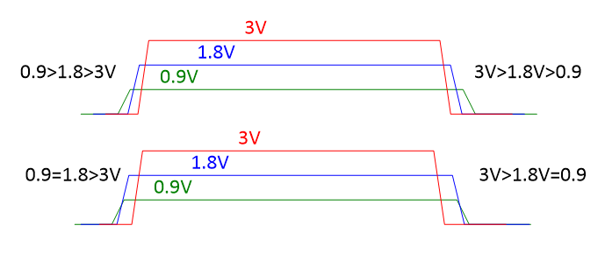
电源测试 |  |  |  |  |  |  |  |  |  | Return
测试人员 |  | 测试日期 |  | 测试平台 |  | 测试数量 |  | 测试结果 | NA
测试条件1 | Panel:720P,Sensor:2M/25fps,FD/FR
测试条件2 | Normal
测试注意事项 | 1、纹波测量点在SOC背面的小电容 3、使用纹波探头，带宽限制关

 |  |  | 测试条件1 |  |  |  | 测试条件2
电压&电流&纹波 | 电源网络 | 要求 | 电压 （V） | 纹波 （mV） | 有效值电流 （mA） | 峰值电流 （mA） | 电压 （V） | 纹波 （mV） | 有效值电流 （mA） | 峰值电流 （mA） | DCDC额定电流（A） | 测试结果 | 整改措施 | 量测点 | 附图
 | 12V_IN | 1、电压 12V±0.6V; 2、纹波≤300mV; |  |  |  |  |  |  |  |  |  | NA |  | C54
 | 5V_IN | 1、电压 5V±0.25V; 2、纹波≤200mV; |  |  |  |  |  |  |  |  |  | NA |  | C52
 | VDDC/VDDC_TPU | 1、电压 0.9V±0.03V; 2、纹波≤100mV; |  |  |  |  |  |  |  |  |  | NA |  | C128
 | VCC_+1.8V | 1、电压 1.8V±0.05V; 2、纹波≤100mV; |  |  |  |  |  |  |  |  |  | NA |  | C149
 | MAIN_+3.3V | 1、电压 3.25V±0.1V; 2、纹波≤100mV; |  |  |  |  |  |  |  |  |  | NA |  | C116
 | VCC_+3.3V | 1、电压 3.25V±0.1V; 2、纹波≤100mV; |  |  |  |  |  |  |  |  |  | NA |  | C67
 | DDR3L_1.35V | 1、电压 1.35V±0.03V; 2、纹波≤100mV; |  |  |  |  |  |  |  |  |  | NA |  | C97
 | DDR3L_VTT | 1、电压 0.675V±0.02V; 2、纹波≤50mV; |  |  |  |  |  |  |  |  |  | NA |  | MC43

 | 时序 | 测试标准 | 测试数据 | 测试结果 | 整改措施 |  | 附图
上下电时序 | T1 | VDDC_0.9V上升至90%到DDR_1.5V上升至10%的时间＞1mS |  | NA
 | T2 | VDDC_0.9V上升至90%到VDDIO_1.8V上升至10%的时间＞0mS |  | NA
 | T3 | VDDIO_1.8V上升至90%到SOC_3.3V上升至10%的时间＞1mS |  | NA
 | T4 | SOC_3.3V下降至10%到VDDIO_1.8V下降至90%的时间＞1mS |  | NA
 | T5 | VDDIO_1.8V下降至10%到DDR_1.5V下降至90%的时间＞1mS |  | NA
 | T6 | VDDIO_1.8V下降至10%到VDDC_0.9V下降至90%的时间大于0mS |  | NA

附录

3.系统重要项测试
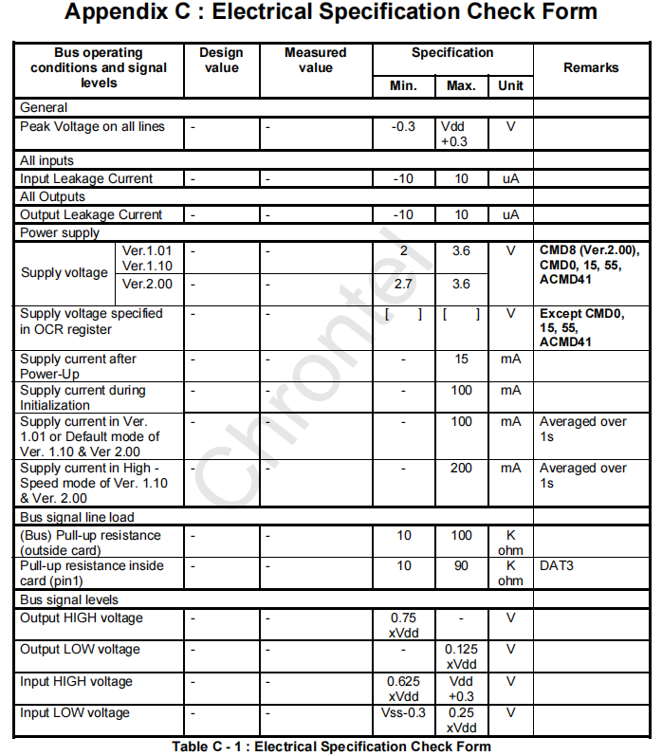
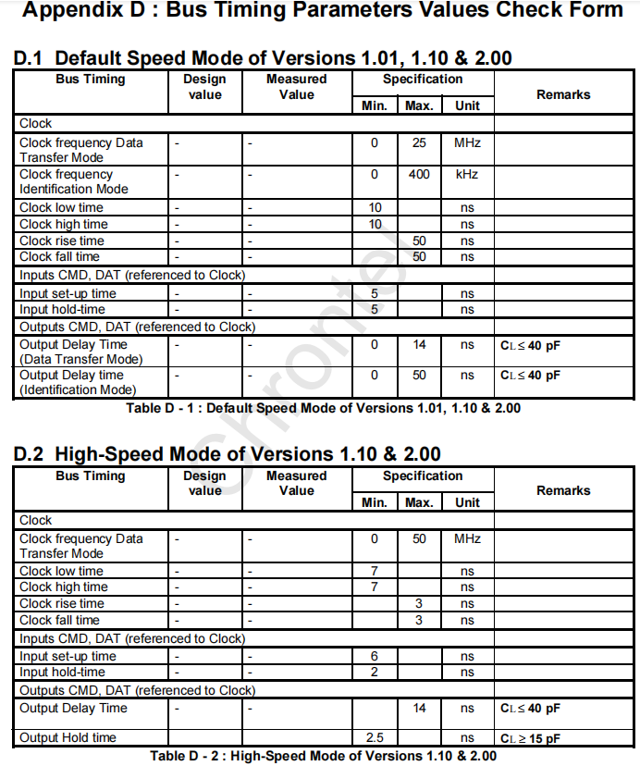
系统重要项测试 |  |  |  |  |  |  |  | Return
测试人员 |  | 测试日期 |  | 测试平台 |  | 测试结果 | NA
测试注意事项

测试项 | 测试用例 | 测试标准 |  | 测试数据 | 测试结果 | 整改措施 | 附图
硬件配置脚 | CLK25M （Test_4.1.1） | 高电平 | 1.5V＜VIH＜1.9V |  | NA
 |  | 低电平 | VIL＜0.3V |  | NA
 | CLK32K （Test_4.1.2） | 高电平 | 1.5V＜VIH＜1.9V |  | NA
 |  | 低电平 | VIL＜0.3V |  | NA
晶振 | 25M （Test_4.2.1） | XOUT高电平 | VIH＞1.5V |  | NA
 |  | XOUT低电平 | VIL＜0.3V |  | NA
 |  | 频率 | 25M |  | NA
 |  | 频偏 | 频偏±30PPM |  | NA
 | 32.768KHz （Test_4.2.2） | XOUT高电平 | VIH＞800mV |  | NA
 |  | XOUT低电平 | VIL＜300mV |  | NA
 |  | 频率 | 32.768KHz |  | NA
 |  | 频偏 | 频偏±30PPM |  | NA
 | 27.12M （Test_4.2.3） | 幅值 | 0.6V＜VIH＜1.0V |  | NA
 |  | 频率 | 27.12MHz |  | NA
 |  | 频偏 | 频偏±30PPM |  | NA
Reset | （Test_4.3.3） | 高电平 | 1.5V＜VIH＜1.9V |  | NA
 |  | 低电平 | VIL＜0.3V |  | NA
 |  | 复位时间 | t＞1mS |  | NA
PWR_VBAT_DET | （Test_4.4.1) | 默认电平 | 1.4V＜V＜1.9V |  | NA
 | （Test_4.4.2） | 掉电保护电平(机器关机) | 1.0V＜V＜1.2V |  | NA
I2C | （Test_4.5.1） | 高电平 | 1.8V:VIH＞1.5V 3.3V:VIH＞2.4V |  | NA
 |  | 低电平 | VIL＜0.3V |  | NA
 |  | SCL时钟频率 | 频率≤400KHZ |  | NA
 |  | SDA和SCL上升时间 | 100KHz：tr＜1000nS 400KHz：tr＜300nS |  | NA
 |  | SDA和SCL下降时间 | tr＜300nS |  | NA
 |  | 停止条件建立时间 | 100KHz：tSU_STO>4us 400KHz：tSU_STO>0.6us |  | NA
 |  | 数据建立时间 | 100KHz：tSU_DAT>250ns 400KHz：tSU_DAT>100ns |  | NA
 |  | 数据保持时间 | 100KHz：5us＜tHD_DAT<3.45us 400KHz：250ns＜tHD_DAT<900ns |  | NA
 |  | 起始条件保持时间 | 100KHz：tHD_STA>4us 400KHz：tHD_STA>0.6us |  | NA
 |  | 重复起始条件的建立时间 | 100KHz：tSU:STA>4us 400KHz：tSU:STA>0.6us |  | NA
 |  | 停止和启动条件间总线空闲时间 | 100KHz：tBUF>1.3us 400KHz：tBUF>4.7us |  | NA
UART | （Test_4.6.1) | 高电平 | 1.8V:VIH＞1.5V 3.3V:VIH＞2.4V |  | NA
 | （Test_4.6.2) | 低电平 | VIL＜0.3V
Wiegand | （Test_4.8.1) | 高电平 | VIH＞4.8V |  | NA
 | （Test_4.8.2) | 低电平 | VIL＜0.3V |  | NA
PWR_BUCK0 | （Test_4.9.1) | 频率确认 | 1M＜频率＜100M |  | NA
 | （Test_4.9.2) | 占空比确认 | VDDC 0.9V：占空比=34% |  | NA
EMMC | （Test_4.10.1) | 信号线电压 | -0.5<VIH<VCCQ+0.5 |  | NA
 | （Test_4.10.2) | (NAND)供电电压 | 2.7V<VCC<3.6V |  | NA
 | （Test_4.10.3) | (IO)供电电压 | 2.7V<VCC<3.6V 1.7<VCC<1.95V |  | NA
 | （Test_4.10.4) | 时钟频率（传输模式） | 高速：0＜Fpp＜52MHz 后向兼容：0＜Fpp＜26MHz |  | NA
 | （Test_4.10.5) | 时钟频率（认证模式） | 0＜Fod＜400KHz |  | NA
 | （Test_4.10.6) | 时钟低电平时间 | 高速：tWL＞6.5ns 后向兼容：tWL＞10ns |  | NA
 | （Test_4.10.7) | 时钟高电平时间 | 高速：tWH＞6.5ns 后向兼容：tWL＞10ns |  | NA
 | （Test_4.10.8) | 时钟上升时间 | 高速：tTLH＜3ns 后向兼容：tTLH＜10ns |  | NA
 | （Test_4.10.9) | 时钟下降时间 | 高速：tTHL＜3ns 后向兼容：tTHL＜10ns |  | NA
 | （Test_4.10.10) | 数据输入建立时间 | tISU＞3ns |  | NA
 | （Test_4.10.11) | 数据输入保持时间 | tIH＞3ns |  | NA
 | （Test_4.10.12) | 数据输出延时（传输模式） | tODLY＜13.7ns |  | NA
 | （Test_4.10.13) | 数据输出建立时间 | tOSU＞11.7ns |  | NA
 | （Test_4.10.14) | 数据输出保持时间 | 高速：tOH＞2.5ns 后向兼容：tOH＞8.3ns |  | NA
 | （Test_4.10.15) | 信号上升时间 | tRISE＜3ns |  | NA
 | （Test_4.10.16) | 信号下降时间 | tFALL＜3ns |  | NA
SPI | （Test_4.11.1) | 时钟频率 | FCLK＜46.8MHz |  | NA
 | （Test_4.11.2) | CS下降沿到第一个时钟 | Tcss＞21.4ns |  | NA
 | （Test_4.11.3) | 时钟周期 | Tclk＞21.4ns |  | NA
 | （Test_4.11.4) | 输入信号建立时间 | Tsu＞9.5ns |  | NA
 | （Test_4.11.5) | 输入信号保持时间 | Thd＞0ns |  | NA
 | （Test_4.11.6) | 输出信号有效延时 | Tov＜3ns |  | NA
 | （Test_4.11.7) | 输出信号保持时间 | Tox＞-3ns |  | NA
SPI NOR | （Test_4.11.1) | CS下降沿到第一个时钟 | Tcss＞13.4ns |  | NA
 | （Test_4.11.2) | 时钟周期 | Tclk＞13.4ns |  | NA
 | （Test_4.11.3) | 输入信号建立时间 | Tsu＞3.5ns |  | NA
 | （Test_4.11.4) | 输入信号保持时间 | Thd＞0ns |  | NA
 | （Test_4.11.5) | 输出信号有效延时 | Tov＜2.6ns |  | NA
 | （Test_4.11.6) | 输出信号保持时间 | Tox＞-1.5ns |  | NA
SPI NAND | （Test_4.11.1) | 时钟周期 | 10.66ns＜Tclk＜170.56ns |  | NA
 | （Test_4.11.2) | 时钟周期 | Fclk＜75MHz |  | NA
 | （Test_4.11.3) | 输入信号建立时间 | Tsu＞2ns |  | NA
 | （Test_4.11.4) | 输入信号保持时间 | Thd＞1.2ns |  | NA
 | （Test_4.11.5) | 时钟高电平周期 | 5.33ns＜Tck_h＜85.28ns |  | NA
 | （Test_4.11.6) | 时钟低电平周期 | 5.33ns＜Tck_l＜85.28ns |  | NA
 | （Test_4.11.5) | 输出CS建立时间 | Tcs_su＞10.66ns |  | NA
 | （Test_4.11.6) | 输出CS保持时间 | Tcs_hd＞10.66ns |  | NA
 | （Test_4.11.6) | 输出信号延时时间 | -1.0ns＜Tq_vld＜2.0ns |  | NA
SD | （Test_4.12.1) | 供电电压 | 2.7V＜VCC＜3.6V |  | NA
 | （Test_4.12.2) | 信号输出高电平 | VOH＞0.75*Vdd |  | NA
 | （Test_4.12.3) | 信号输出低电平 | VOL＜0.125*Vdd |  | NA
 | （Test_4.12.4) | 信号输入高电平 | 0.625*Vdd＜VIH＜Vdd+0.3 |  | NA
 | （Test_4.12.5) | 信号输入低电平 | Vss-0.3＜VIL＜0.25*Vdd |  | NA
 | （Test_4.12.6) | 时钟频率（传输模式） | 标准：0＜Fct＜25MHz 高速：0＜Fct＜50MHz |  | NA
 | （Test_4.12.7) | 时钟频率（认证模式） | 0＜Fci＜400KHz |  | NA
 | （Test_4.12.8) | 时钟低电平时间 | 标准：tCL＞10ns 高速：tCL＞7ns |  | NA
 | （Test_4.12.9) | 时钟高电平时间 | 标准：tCH＞10ns 高速：tCH＞7ns |  | NA
 | （Test_4.12.10) | 时钟上升时间 | 标准:tCLCH＜50ns 高速:tCLCH＜3ns |  | NA
 | （Test_4.12.11) | 时钟下降时间 | 标准:tCHCL＜50ns 高速:tCHCL＜3ns |  | NA
 | （Test_4.12.12) | 数据输入建立时间 | 标准:tDVCH＞5ns 高速:tDVCH＞6ns |  | NA
 | （Test_4.12.13) | 数据输入保持时间 | 标准：tCLQX＞5ns 高速：tCLQX＞2ns |  | NA
 | （Test_4.12.14) | 数据输出延时（传输模式） | 标准：0＜tDT＜14ns 高速：tDT＜14ns |  | NA
 | （Test_4.12.15) | 数据输出延时（认证模式） | 标准：0＜tDI＜50ns 高速：tDI＞2.5ns |  | NA

附录
图1：I2C协议时序规范
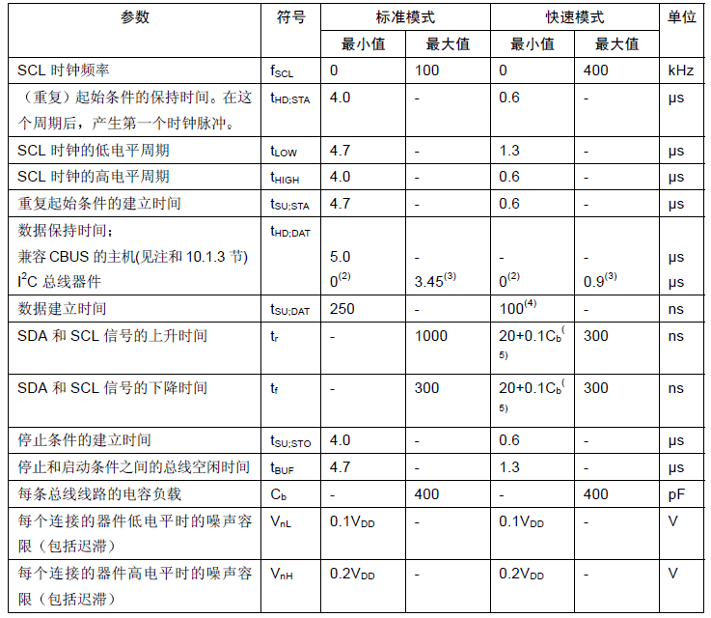

图2：EMMC时序规范
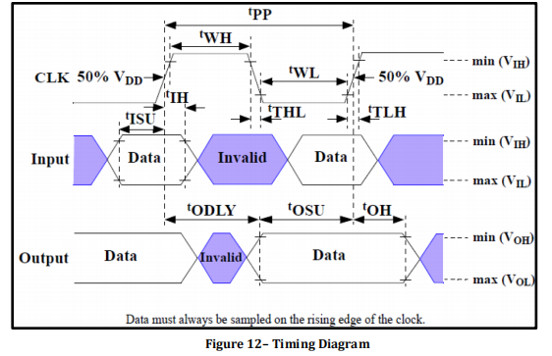 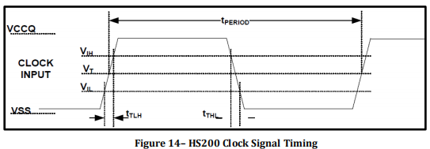 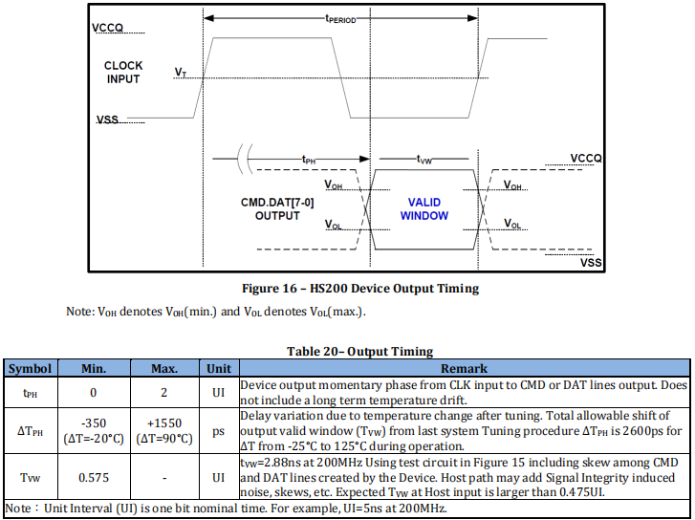

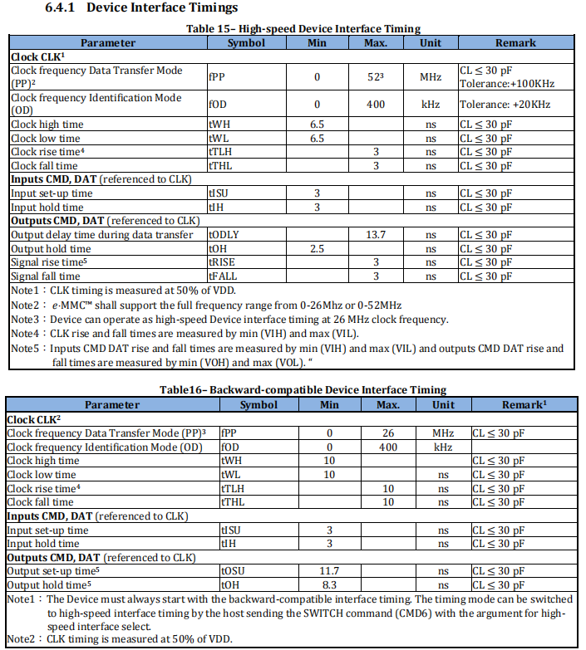

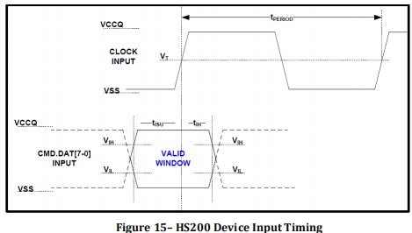

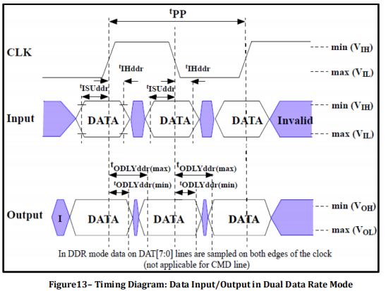

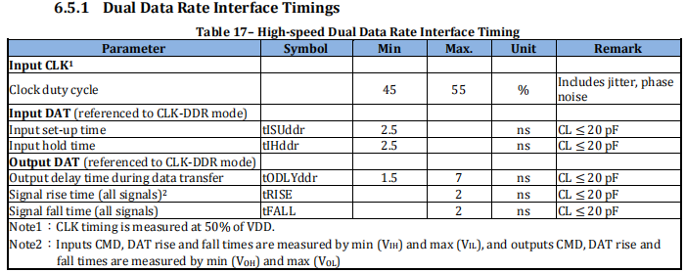

图3：SPI &SPI Flash时序规范
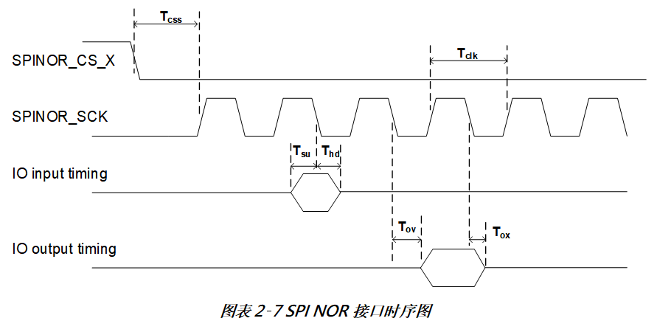 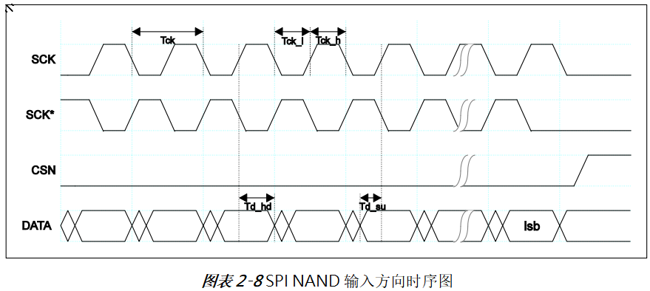 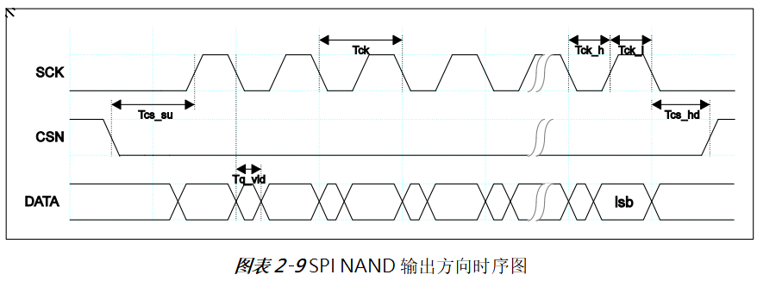 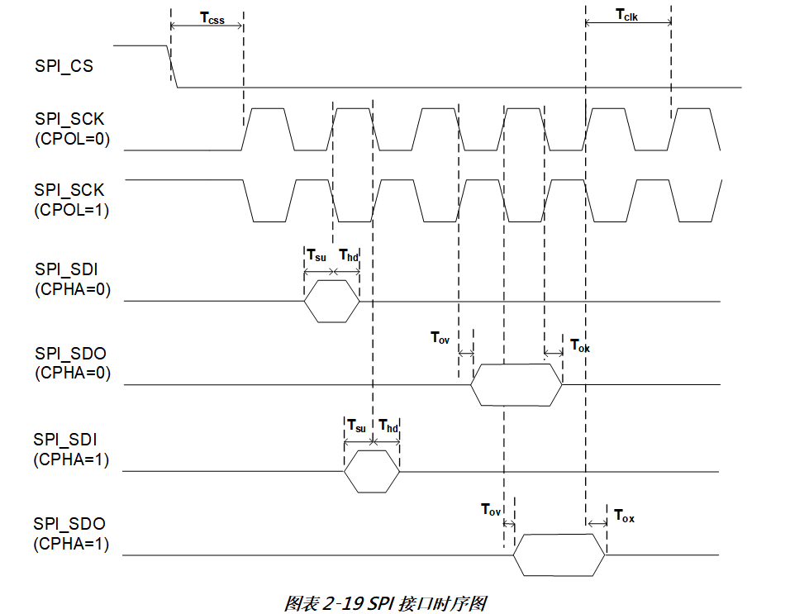

图4：SD时序规范

4.接口测试
接口测试 |  |  |  |  |  |  |  | Return
测试人员 |  | 测试日期 |  | 测试平台 |  | 测试结果 | NA
测试注意事项

模块 | 测试项 | 测试要求 |  | 测试数据 | 测试结果 | 整改措施 | 附图
显示屏 | 上电时序 （Test_5.1.1） | T1：1.8V与2.8V电源间隔时序 | （+/-）＞0 |  | NA
 |  | T2：Reset高电平时序 | ＞1uS |  | NA
 |  | T3：Reset低电平时序 | ＞10uS |  | NA
 |  | T4：Reset上升沿到MIPI信号输出 | ＞10mS |  | NA
 | 掉电时序 （Test_5.1.2） | T1 | ＞1mS |  | NA
 |  | T2 | ＞0mS |  | NA
 |  | T3 |  |  | NA
 |  | T4 |  |  | NA
 | 画面干扰 （Test_5.1.3） | 画面无斜纹/水波纹及异常噪点等干扰 |  |  | NA
USB | 过流保护功能测试 （Test_5.2.1） | 过流及短路，芯片能正常保护且主板不会损坏 |  |  | NA
功放输出 | 开关机POP声 （Test_5.3.1） | 开关机没有POP声 |  |  | NA
 | 左右声道 （Test_5.3.2） | 左右声道是否都能出声 |  |  | NA
 |  | 左右声道是否反 |  |  | NA
 | 信噪比 （Test_5.3.3） | blank SN信号源 | >=85db |  | NA
 | 左右声道串音 （Test_5.3.4） | 1KHz 0dB单声道信号源 | >=45db |  | NA
 | 最大输出功率 （Test_5.3.5） | 1KHz 0dB信号源 | >1W |  | NA
 | AEC （Test_5.3.7） | 回声消除 |  |  | NA
MIC | 录音是否有杂音 （Test_5.4.1） |  |  |  | NA
 | 录音音量是否足够 （Test_5.4.1） |  |  |  | NA
RS232
RS485
NFC | 灵敏度 （Test_5.5.1） | 卡片距离NFC天线3cm以上，要能正常识别并读取到信息，测试30次 |  |  | NA
WIFI | WIFI吞吐率 （Test_5.6.1） | 上行速率（软件ipref测量） | ＞50Mbps |  | NA
 |  | 下行速率（软件ipref测量） | ＞50Mbps |  | NA
POE | 参数测试 | 输出电压12V | 电压 12V±0.6V |  | NA
 |  | 电压纹波 | 纹波≤500mV |  | NA
 |  | 输出电流2A | 电流≥1.5A |  | NA
 | 稳定性测试 | POE供电网线拔插300次 |  |  | NA
 |  | POE供电老化3天 |  |  | NA
摄像头 | 上电时序 （Test_6.1.1） | T0：AVDD到DOVDD上电 | ≥0uS |  | NA
 |  | T1：MCLK到REEST下降沿 | ≥0uS |  | NA
 |  | T2:Reset 低电平时间 | ≥10mS |  | NA
 |  | T3:Reset拉高到PWDN拉低 | ≥0uS |  | NA
 |  | T4:PWDN拉低到I2C波形 | ≥8192 EXCLK |  | NA
 | 掉电时序 （Test_6.2.1） | T0 | ≥0uS |  | NA
 |  | T1 | ≥512 EXCLK cycles |  | NA
 |  | T3 |  |  | NA
 |  | T4 |  |  | NA
 | 电压 （Test_6.3.1） | AVDD | 2.6V＜AVDD＜3.0V |  | NA
 |  | DVDD | 1.1V＜DVDD＜1.3V |  | NA
 |  | DOVDD | 1.7V＜DOVDD＜3.45V |  | NA
 | 纹波 （Test_6.4.1） | AVDD | 纹波≤50mV; |  | NA
 |  | DVDD | 纹波≤50mV; |  | NA
 |  | DOVDD | 纹波≤50mV; |  | NA
 | 信号幅度 （Test_6.5.1） | VOH | 100mV＜VOD＜220mV |  | NA
 | MCLK （Test_6.6.1） | Finck*0.96<Finck<Finck*1.02 （Finck=37.125MHz，74.25MHz） |  |  | NA
 | 信号干扰 （Test_6.7.1） | 图像无斜纹/水波纹及异常噪点等干扰 |  |  | NA
 | 低照度下干扰 （Test_6.8.1） | 在黑暗条件下，图像画面无彩噪，无横纹水波纹等干扰 |  |  | NA

附录
图1：Panel上电时序 |  |  |  | 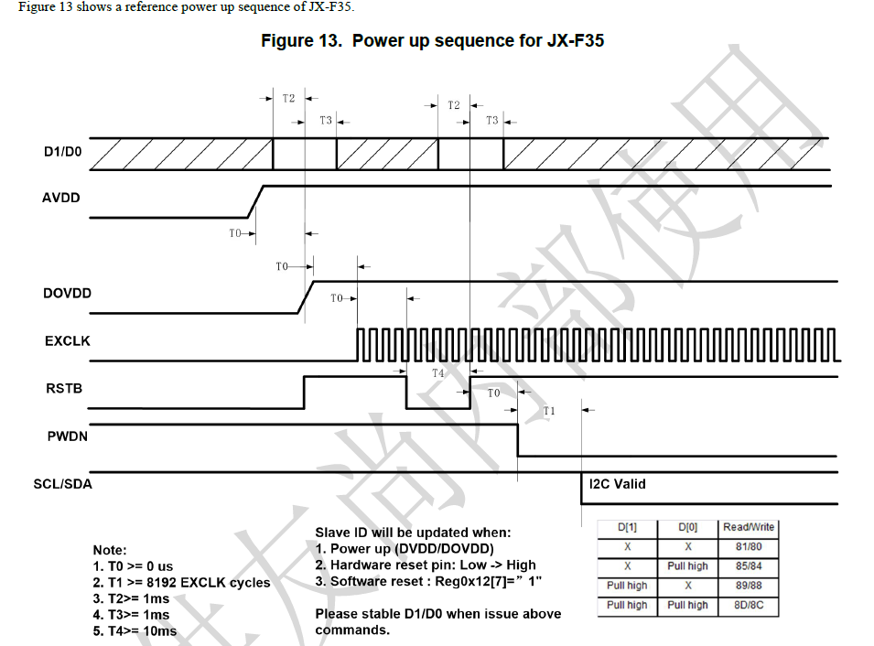 图2：Sensor上电时序

